Sheet1
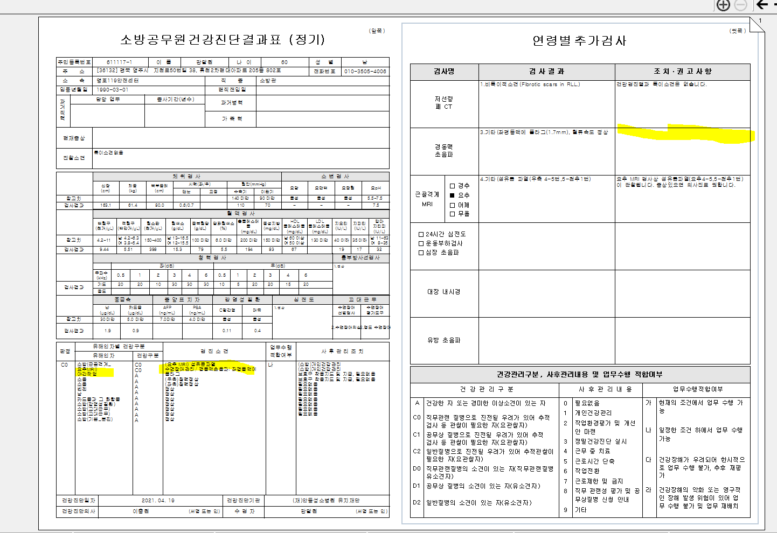
* 소방서 판정결과는 표적장기 상관없이 유해인자별로 한가지로 평가하고 사후관리 조치도 각각 평가하는게 아니라 수검자 검사 결과를 고려하여 종합적으로 평가한다고 되어있는데 사후관리조치도 한 개로 종합적으로 가능할까요?

<야간작업->경동맥초음파에 검진소견 같이 집어놓은경우>
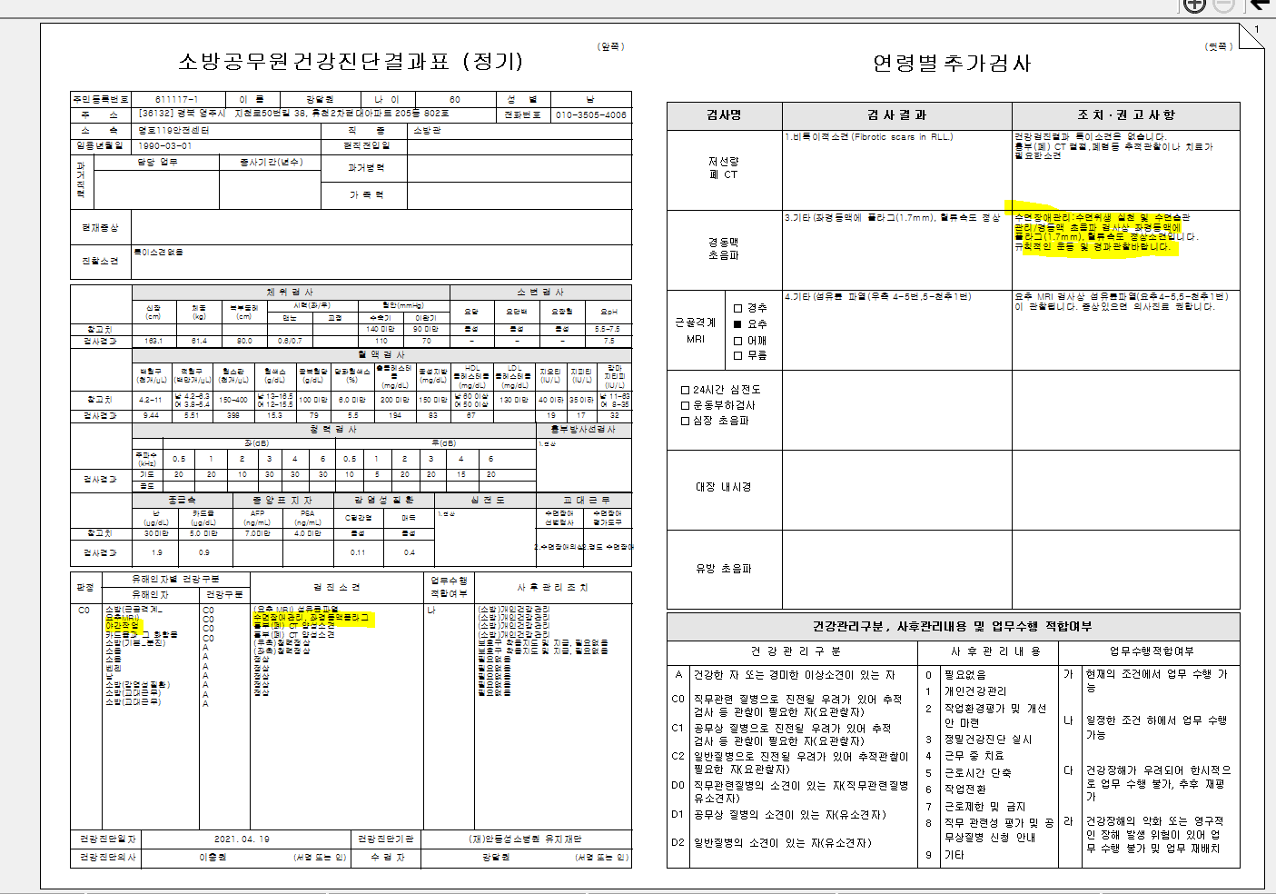

<t수면장애판정에 경동맥초음파결과 같이 추가 입력 경우>

<야간작업, 수면장애 코드에 경동맥초음파 결과 추가입력경우 출력>

